价格贴
上 海 睿 皓 发 货 清 单
（Recall Packaging Delivery List）
 |  |  | Shipping Date 发货日期: | 2024-05-20 |  | 晋江康宁鞋业有限公司 张雅婷 15985972366 福建省泉州市晋江市陈埭镇岸兜村西港路76号振康鞋材3楼康宁公司
 |  | 快递单号: |  | SF 1528225138508
ORDER NR | Item Code | ARTICLE | Colour | Size | Order Qty | Back-up Qty | Total Qty | Carton #/Total | Net Weight (kg) | Gross Weight (kg) | REMARK
订单号 | 产品规格 | 款号 | 品名 | 号型 | 订单数 | 备品数 | 总实发数 | 总箱数\箱号 | 净重（公斤) | 毛重（公斤) | 备注
P24050216 //S24050050 | 90*50 | B7339AX | WT55-WHITE 1178271无价格 | 40 | 20 | 1 | 21
 |  |  |  | 41 | 40 | 1 | 41
 |  |  |  | 42 | 40 | 1 | 41
 |  |  |  | 43 | 40 | 1 | 41
 |  |  |  | 44 | 20 | 1 | 21
 |  |  | WT55-WHITE 有价格 | 40 | 96 | 3 | 99
 |  |  |  | 41 | 192 | 6 | 198
 |  |  |  | 42 | 192 | 6 | 198
 |  |  |  | 43 | 192 | 6 | 198
 |  |  |  | 44 | 96 | 3 | 99
P24050216 //S24050050 | 90*50 | B7338AX | BK26-BLACK 1178256无价格 | 40 | 20 | 1 | 21
 |  |  |  | 41 | 40 | 1 | 41
 |  |  |  | 42 | 40 | 1 | 41
 |  |  |  | 43 | 40 | 1 | 41
 |  |  |  | 44 | 20 | 1 | 21
 |  |  | BK26-BLACK 有价格 | 40 | 111 | 3 | 114
 |  |  |  | 41 | 222 | 7 | 229
 |  |  |  | 42 | 222 | 7 | 229
 |  |  |  | 43 | 222 | 7 | 229
 |  |  |  | 44 | 111 | 3 | 114
P24050216 //S24050050 | 90*50 | B6964AX | PN26-LT.PINK 1175070 1175072无价格 | 36 | 15 | 0 | 15
 |  |  |  | 37 | 30 | 1 | 31
 |  |  |  | 38 | 30 | 1 | 31
 |  |  |  | 39 | 30 | 1 | 31
 |  |  |  | 40 | 15 | 0 | 15
 |  |  | PN26-LT.PINK 有价格 | 36 | 162 | 5 | 167
 |  |  |  | 37 | 324 | 10 | 334
 |  |  |  | 38 | 324 | 10 | 334
 |  |  |  | 39 | 324 | 10 | 334
 |  |  |  | 40 | 162 | 5 | 167 |  | 35*30
P24050216 //S24050050 | 90*50 | B6964AX | WT1-WHITE 1175070 1175072无价格 | 36 | 15 | 0 | 15 | 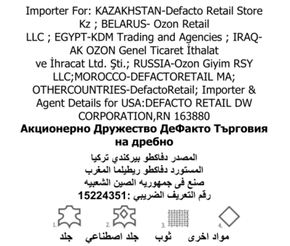
 |  |  |  | 37 | 30 | 1 | 31
 |  |  |  | 38 | 30 | 1 | 31
 |  |  |  | 39 | 30 | 1 | 31
 |  |  |  | 40 | 15 | 0 | 15
 |  |  | WT1-WHITE 有价格 | 36 | 162 | 5 | 167
 |  |  |  | 37 | 324 | 10 | 334
 |  |  |  | 38 | 324 | 10 | 334
 |  |  |  | 39 | 324 | 10 | 334
 |  |  |  | 40 | 162 | 5 | 167
 |  |  |  |  | 4808
 | 35*30 | B7339AX/B7338AX/B6964AX | 进口商标(贴膜） |  | 4808 | 144 | 4952

